Solicitud gráfica
 | Área: | Matemáticas |  |  | Fecha:
 | Grado: | 9 |  |  | 2016-03-14
 | Título del tema: | La circunferencia y las relaciones entre sus elementos |  |  | ¿Cuaderno de estudio o recurso? | Recurso
 | Editor: | Adriana Ma. Pachón |  |  | Motor del recurso | M101

 | Código guión o recurso: | MA_09_10_CO_REC50 | ← Para determinar este código, visite la hoja de Ayuda
 |  |  |  |  | ESPECIFICACIÓN DE ARCHIVOS A ENTREGAR
Núm. | Archivo Shutterstock o ruta en web | Imagen para: | Tipo | Ubicación de la imagen en el recurso M101 | Nombre imagen SMALL | Tamaño imagen SMALL | Nombre imagen ZOOM | Tamaño imagen ZOOM | Descripción | Observaciones
IMG01 | Ver descripción | Recurso M101 | Ilustración | Contenido | MA_09_10_CO_REC50_IMG01n.png | 286 x 286 px | MA_09_10_CO_REC50_IMG01a.png | 500 x 500 px | Circunferencia con centro O, y dos rectas que la atraviesan como se ve en la imagen. Con los ombres que se proponen. No debe tener color de relleno. Imagen para pregunta 2. | 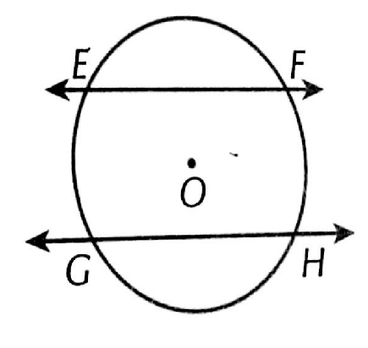
IMG02 | Ver descripción | Recurso M101 | Ilustración | Contenido | MA_09_10_CO_REC50_IMG02n.png | 286 x 286 px | MA_09_10_CO_REC50_IMG02a.png | 500 x 500 px | Circunferencia con centro O, La figura PBAO es un cuadrado. Las líneas PB y PA tocan a la circunferencia en un solo punto B yA respectivamente. Imagen para pregunta 3 | 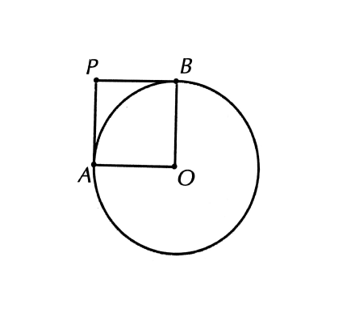
IMG03 | Ver descripción | Recurso M101 | Ilustración | Contenido | MA_09_10_CO_REC50_IMG03n.png | 286 x 286 px | MA_09_10_CO_REC50_IMG03a.png | 500 x 500 px | Circunferencia con centro O, La imagen muestra las diferentes rectas que debe tener la circunferencia. No colocar nombres a las rectas. Imagen para pregunta 5 | 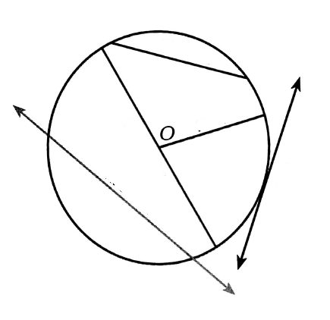
IMG04 | Ver descripción | Recurso M101 | Ilustración | Contenido | MA_09_10_CO_REC50_IMG04n.png | 286 x 286 px | MA_09_10_CO_REC50_IMG04a.png | 500 x 500 px | Circunferencia con centro c, La imagen muestra las diferentes rectas que debe tener la circunferencia.Las rectas QP y QR solo tocan la circunferencia C en un solo punto, P y R respectivamente. Imagen para pregunta 6 | 